Sheet
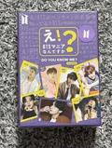
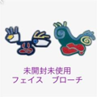
Title | Price | Link | Imagen
え！BTSマニアなんですか？ カードゲーム | 37.72 | https://jp.mercari.com/item/m67216980832
BTS ARTIST-MADE テテブローチ FACES | 64.3 | https://jp.mercari.com/item/m17167677476
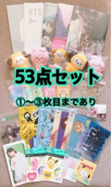
BTS BT21 TinyTan ジョングク ジミン グッズ まとめ売り 53点 | 838.86 | https://jp.mercari.com/item/m25795424407
BTS 2021 SOWOOZOO 付属品 | 15.1 | https://jp.mercari.com/item/m89710961495
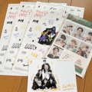
BTS MAP OF THE SOUL 7 ・シーグリ ステッカー | 11.17 | https://jp.mercari.com/item/m83346689323
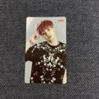
BTS トレカ ミニフォト ユンギ SUGA | 50.31 | https://jp.mercari.com/item/m49681935981
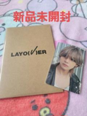
【新品未開封】BTS V テテ Layover ホログラム入りフォト | 138.39 | https://jp.mercari.com/item/m19723755800
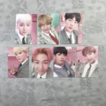
BTS happy eyer after 韓国 バインダー トレカ | 191.26 | https://jp.mercari.com/item/m82065010408
BTS JIN トレカ ロモカード 11枚セット バンタン ソクジン | 7.55 | https://jp.mercari.com/item/m86150215536
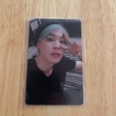
【BTS】LYS in EUROPE トレカ ジミン | 559.24 | https://jp.mercari.com/item/m23707998740
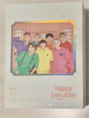
bts Happy Ever After 4th Muster Blu-ray | 171.13 | https://jp.mercari.com/item/m59995242957
BTS BT21 TinyTan ポーチ ポシェット | 22.35 | https://jp.mercari.com/item/m53732795402
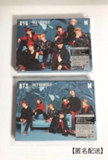
BTS FACE YOURSELF 初回限定盤A、C | 24.66 | https://jp.mercari.com/item/m45701412149
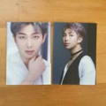
BTSトレカ RM | 7.55 | https://jp.mercari.com/item/m49905142043
【B7】BTS ジミン トレカ | 72.68 | https://jp.mercari.com/item/m80225796185
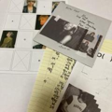
BTS V テテ テヒョン Layover フォトブック CD | 22.35 | https://jp.mercari.com/item/m77176768940
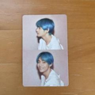
BTS テヒョン トレカ | 30.2 | https://jp.mercari.com/item/m38342918250
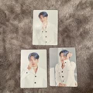
bts ジミン ミニフォト | 8.81 | https://jp.mercari.com/item/m66922822880
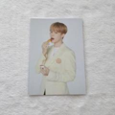
BTS マクドナルドコラボ 購入特典トレカ | 13.97 | https://jp.mercari.com/item/m21933932601
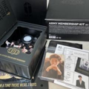
BTS ARMY MEMBERSHIP KIT メンバーシップキット 7期 | 60.4 | https://jp.mercari.com/item/m96314201918

BTS トレカ | 30.2 | https://jp.mercari.com/item/m83135281108
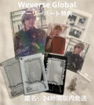
BTS テテ V Layover Weverse グローバル アーリーバード特典 | 201.3 | https://jp.mercari.com/item/m15246793885
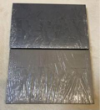
BTS SUGA ユンギ D-DAY アルバム | 25.14 | https://jp.mercari.com/item/m16690192776
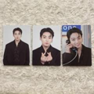
BTS bts Junekook ジョングク公式ミニフォト トレカ | 14.6 | https://jp.mercari.com/item/m19794567225
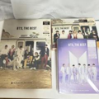
BTS,THE BEST アルバムセット | 60.4 | https://jp.mercari.com/item/m44902667295
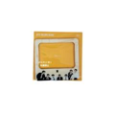
BTS レシピブック マグネット 新品未開封 | 17.59 | https://jp.mercari.com/item/m20067525413
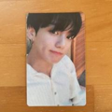
BTS ジョングク トレカ | 30.2 | https://jp.mercari.com/item/m63294527643
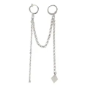
【在庫処分】テテ着用タイプ リングピアス BTS ロングチェーン ピアス＆イヤークリップ ピアス 韓国 人気デザイン | 54.81 | https://jp.mercari.com/shops/product/Nk7oQssyN6eQig9A3aVfKk
BTS.厚紙シート.切り抜き | 8.3 | https://jp.mercari.com/item/m39866430261
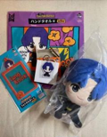
BTS ＪＫ ジョングク 新品 Butter | 147.98 | https://jp.mercari.com/item/m49176744694
【新品】BTS Butter 1番くじ JKセット | 150.49 | https://jp.mercari.com/item/m54383828421
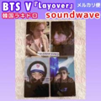
BTS V テテ Layover 韓国 ラキドロ トレカ | 218.94 | https://jp.mercari.com/item/m22895298029

BTS 公式ミニフォトカード MAGIC SHOP グク 6番 | 12.58 | https://jp.mercari.com/item/m62913241161
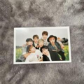
bts オール | 10.57 | https://jp.mercari.com/item/m66031366378
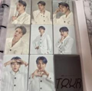
【B5】BTS ジミン トレカ | 61.51 | https://jp.mercari.com/item/m50434219240
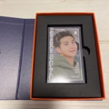
BTS PTD メッセージフォト | 40.27 | https://jp.mercari.com/item/m76397099630
BTS YetToCome ステッカー 第3弾 2点セット | 37.75 | https://jp.mercari.com/item/m74629994062
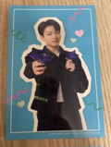
BTS ジョングク JUNGKOOK FC 非売品 当選 ポストカード | 27.68 | https://jp.mercari.com/item/m16546270008

BTS ブランケット | 37.72 | https://jp.mercari.com/item/m63725968227
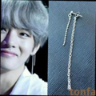
★ テテ着用 防弾少年団 ダブルチェーンピアス BTS style | 20.13 | https://jp.mercari.com/item/m33098235800
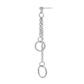
ピアス メンズ レディース 片耳 BTS ジン フープ リングピアス チェーンサ | 96.59 | https://jp.mercari.com/shops/product/fxTQBvGuG48Str7PoYgXtY
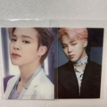
BTS ジミン トレカ | 15.07 | https://jp.mercari.com/item/m36838294279
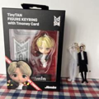
BTS ジミン フィギュア アクキー | 17.62 | https://jp.mercari.com/item/m22216073628
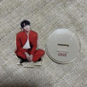
BTS MAP OF THE SOUL ON:E ラキドロ アクスタ ジン | 30.2 | https://jp.mercari.com/item/m29473370864
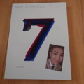
BTS MAP OF THE SOUL 7 ver.3 ナム RM トレカ付 | 44.8 | https://jp.mercari.com/item/m94009254577

【希少】防弾少年団 バンタン BTS INEEDU ナムジュン ラプモン トレカ | 37.25 | https://jp.mercari.com/item/m77528674193
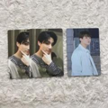
BTS bts Junekook ジョングク 公式ミニフォト トレカ | 10.57 | https://jp.mercari.com/item/m48138639783
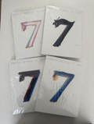
BTS MOS アルバム 四形態 | 100.66 | https://jp.mercari.com/item/m50775024615

BTS JIN ジン トレカ memories 2020 | 25.14 | https://jp.mercari.com/item/m65257008332
BTS BT21 フワマスコット Shooky×CHIMMY | 22.35 | https://jp.mercari.com/item/m65852526330

BTS JUNGKOOK love yourself トレカ | 35.23 | https://jp.mercari.com/item/m77415039969

BTS JPFC JIMINジミン FACE ラキドロ 公式 トレカ | 226.49 | https://jp.mercari.com/item/m25640048042
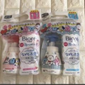
ビオレu BTSコラボ BT21 薬用泡ハンドソープ | 64.93 | https://jp.mercari.com/item/m20052730396
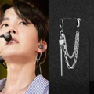
ダブル フープ ピアス サイコロ付 BTS 韓流 両耳 メンズ レディース | 42.28 | https://jp.mercari.com/item/m33921685003
BTS ミニフォト トレカ | 97.85 | https://jp.mercari.com/item/m24205964715
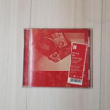
防弾少年団 BTS MICDrop DNA Crystal Snow CD | 10.04 | https://jp.mercari.com/item/m41859988156
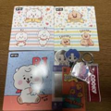
BTS グッズ セット | 30.2 | https://jp.mercari.com/item/m38466843210
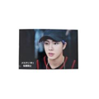
BTS Memories2019 生写真 フォト ジン | 13.97 | https://jp.mercari.com/item/m90050238680
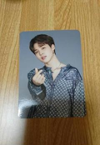
BTS 公式ミニフォトカード MAGIC SHOP ジミン 6番 | 12.58 | https://jp.mercari.com/item/m83471826395
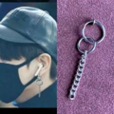
ジョングク フープイヤリング BTS 防弾少年団 メンズ フェイクピアス | 22.15 | https://jp.mercari.com/item/m63263690743
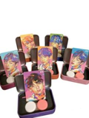
MTPR × BTS コンタクトレンズケース【全6種類のうち、お一つ】 | 22.65 | https://jp.mercari.com/item/m90631520614

bts MAP OF THE SOUL 7トレカテテ | 11.32 | https://jp.mercari.com/item/m79772633150
BTS ダルマジュン ミニフォト フォールディングフォト | 97.85 | https://jp.mercari.com/item/m80588489521
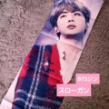
BTS バンタン ジン スローガン | 33.55 | https://jp.mercari.com/item/m15049264373
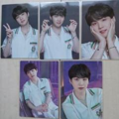
BTS シュガ SUGA ソウジュ SOWOOZOO ミニフォト 5枚 セット | 8.38 | https://jp.mercari.com/item/m16975609604
BTS proof トレカ ポストカード ジミン セット 公式 | 153.51 | https://jp.mercari.com/item/m18269341423
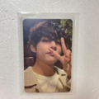
BTS テテ テヒョン V トレカ | 22.62 | https://jp.mercari.com/item/m88811998401
BTS テテ グッズ 貯金箱 | 35.23 | https://jp.mercari.com/item/m18209008651
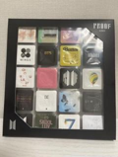
BTS proof エキシビション チョコ | 20.13 | https://jp.mercari.com/item/m48406789706
Bts 방탄소년단 トレカ フォトカード 韓国jungkook ジョングク | 25.14 | https://jp.mercari.com/item/m78490521863
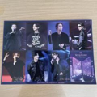
BTS yet to come映画 入場者特典 シール 第3弾 | 22.65 | https://jp.mercari.com/item/m63686943519
BTS ジン ウット まとめ売り | 98.12 | https://jp.mercari.com/item/m31662126421

BTS テテ テヒョン トレカ ポストカード | 10.04 | https://jp.mercari.com/item/m40202157461

BTS yet to come映画 入場者特典 シール 第4弾 | 45.3 | https://jp.mercari.com/item/m53578269720
BTSスペシャルパッケージ！！ | 36.49 | https://jp.mercari.com/item/m72541918984

BTS NEW YORK ニューヨーク DVD | 133.38 | https://jp.mercari.com/item/m84879525917

BTS DALMAJUNG Photo card binder | 138.41 | https://jp.mercari.com/item/m89114571555

BTS WORLD OST 予約特典ラゲッジタグ内トレカ テテ テヒョン 公式品 | 187.34 | https://jp.mercari.com/item/m20417726078

【中古】Map Of The Soul: 7 ・the Journey・ [CD] BTS | 7.55 | https://jp.mercari.com/shops/product/pTQb4A5i4H2kNPKQ5CixuR

公式 BTS JIN ジン マスクケース 映画 入場者特典 | 32.72 | https://jp.mercari.com/item/m74785326740
訳ありBTS ON メンバーフォト 7枚セットメモリーズMemories2020 | 15.1 | https://jp.mercari.com/item/m64210895443

BTS Layover テテ JPFC 特典 トレカ2種セット ヨンタン台紙つき | 108.19 | https://jp.mercari.com/item/m56959272957

BTS 2014 LIVE THE RED BULLET プログラムブック | 145.96 | https://jp.mercari.com/item/m19191145812

BTS × NEW ERA バケハ 帽子 ユニセックス 59センチ Mサイズ | 132.88 | https://jp.mercari.com/item/m77720800471

BTS V LAYOVER ポスカ 3形態コンプリート♡ | 30.75 | https://jp.mercari.com/item/m66394422110

BTS 公式ミニフォトカード SPEAK YOURSELF JAPAN グク | 12.58 | https://jp.mercari.com/item/m58395193914

《FACE》BTS JIMIN Solo Album Weverse特典 白 | 17.62 | https://jp.mercari.com/item/m97931291806

BTS SUGA D-DAY アルバム 新品未開封 | 40.27 | https://jp.mercari.com/item/m63963364124

公式 BTS magic shop | 201.3 | https://jp.mercari.com/item/m33294945702

BTS bts RM キムナムジュン 公式ミニフォト トレカ | 7.55 | https://jp.mercari.com/item/m23858435166

【BTS】ファイル★ JUNGKOOK★No.6 | 17.11 | https://jp.mercari.com/item/m63611859778
BTS JK トレカ ロモカード 11枚セット バンタン ジョングク | 7.55 | https://jp.mercari.com/item/m68529980599

BTS PTD メッセージカード ジミン | 15.07 | https://jp.mercari.com/item/m15828645510

BTS ネックストラップ | 19.55 | https://jp.mercari.com/item/m92141553953

SUGA メダルタッセル THE FINAL BTS | 25.17 | https://jp.mercari.com/item/m53761633719

BTS V solo Album 'Layover' Weverse ver | 70.44 | https://jp.mercari.com/item/m70600840745

BTS ジン Jin トレカ butter Be | 30.2 | https://jp.mercari.com/item/m31734738667

【BTS】クリアファイル❤︎ARMYアミボム | 17.11 | https://jp.mercari.com/item/m81436744678

BTS PERMISSION TO DANCE ラキドロ SUGA ユンギ | 12.56 | https://jp.mercari.com/item/m62338423551

BTS RM(キムナムジュン) トレカセット | 19.55 | https://jp.mercari.com/item/m39740189951

BTS 防彈少年團 ジン トレカ | 13.97 | https://jp.mercari.com/item/m97780522262

BTS テヒョン テテ V トレカ for you | 30.17 | https://jp.mercari.com/item/m76192764467

BTS Memories 2017 ブルーレイ 日本語字幕付き | 264.24 | https://jp.mercari.com/item/m53104158541

BTS WORLD OST 予約特典ラゲッジタグ JHOPE ホソク 公式品 | 111.84 | https://jp.mercari.com/item/m30169002228

BTS グク グッズ | 37.75 | https://jp.mercari.com/item/m86151850676

WKorea 2023 9月号 BTS V テヒョン テテ | 52.85 | https://jp.mercari.com/item/m42397050883

BTS Yet to Come チケットホルダー トレカ JIMIN ジミン | 60.4 | https://jp.mercari.com/item/m57597241336

NIKE Tシャツ 新品未使用 BTS SUGA ユンギ 着用 | 241.59 | https://jp.mercari.com/item/m79254686322
【未開封】BTS V ソロアルバム ' Layover ' ３形態セット | 111.84 | https://jp.mercari.com/item/m32679121635

